Ark1
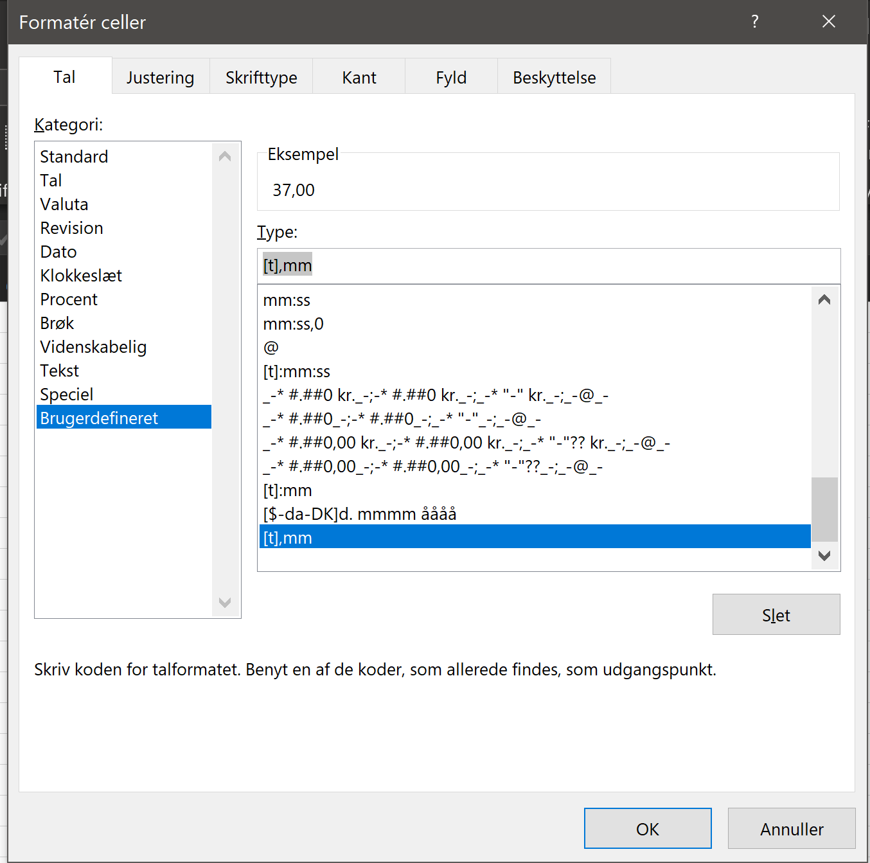
uge 1 | 37:00:00
uge 2 | 45:00:00
uge 3 | 37:00:00
uge 4 | 37:00:00
 | 156:00:00

